Instructions
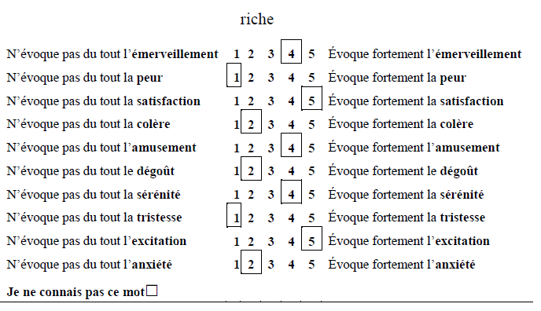
Instructions
We are going to show you a list of words.
For each of these words, we ask you to indicate to what extent they evoke the following 10 emotions: awe, fear, satisfaction, anger, amusement, disgust, serenity, sadness, excitement and anxiety.
------------------------------------------------------------------------------------------
Each emotion was defined orally by one of the experimenters as follow:
Awe is a feeling associated with amazement, as though, when someone feels that emotion, his mind is stretching and his understanding of the universe is expanding; a feeling that freezes a person in one spot and makes him want to examine everything about his experience.
Amusement is an emotion associated with play, humor. It usually appears when someone wants to laugh and joke with others.
Excitement is a positive response given to novelty and new challenges. It appears when a goal is set and perceived as interesting and put a person in dispositions to react to the different stimulus of the environment.
Contentment is the feeling of accomplishment of one’s situation. It appears when someone’s needs have been fulfilled. It brings the person to feel united with what is around him and to evaluate the environment as safe.
Serenity is a feeling that can be associated with calm and tranquility. We define serenity by the absence of anxiety and of all internal tension and the ability for an individual to enjoy his present experiences.
Fear is an emotion provoked by what a person perceives as a threat. It causes fast behavioral responses, like running away, freezing or hiding in order to avoid this threat.
Anger is an emotion which appear in response to a threat or injustices, when there is someone or something to blame for this situation. It motivates people to protect themselves and fight.
Sadness is an emotional response associated with the irrevocable loss of something perceived as important and loved. It combines the feelings of loss, helplessness and can provoke crying as a reaction.
Disgust corresponds to the feeling of revulsion and the need to avoid a situation or an object considered unpleasant.
Anxiety is characterized by a long-lasting feeling of worry, ruminations and somatic complaints like muscular tensions or tiredness in responses to anticipated events.
------------------------------------------------------------------------------------------
If you consider that the word does not evoke the emotion in question at all, circle the number 1.
If you consider that the word strongly evokes the emotion in question, circle the number 5.
The intermediate numbers allow you to qualify your answer.
Be careful: Give your evaluations for each emotion and for all the words presented. Don’t forget any.
If you do not know the meaning of the word and cannot give evaluation, check the box: “I do not know the word”.
There is no right or wrong answer, respond as spontaneously as possible.
The experiment will last for around 40 minutes. If you have any questions, feel free to ask the experimenters.

Pour chacun de ces mots, nous vous demandons d’indiquer dans quelle mesure ils évoquent pour vous les 10 émotions suivantes : l’émerveillement, la peur, la satisfaction, la colère, l’amusement, le dégoût, la sérénité, la tristesse, l’excitation et l’anxiété.

------------------------------------------------------------------------------------------
Les émotions ont été définies oralement par un des expérimentateurs comme suit :
L’émerveillement peut être défini comme un état associé à l’étonnement et à la contemplation. Lorsqu’un individu ressent cette émotion, son esprit s’enrichit et sa compréhension de l’Univers se développe. C’est une émotion qui immobilise et donne envie d’explorer tous les détails de l’expérience vécue.
L’amusement est une émotion associée au jeu et à l’humour, elle apparait généralement quand un individu souhaite rire et plaisanter avec les autres.
L’excitation est une réponse positive donnée face à la nouveauté et aux nouveaux défis. Elle apparait quand un objectif est perçu comme intéressant et place les individus dans les dispositions adéquates pour réagir aux différents stimuli de l’environnement.
La satisfaction entraine un sentiment d’accomplissement. Elle apparait quand les besoins d’une personne sont accomplis. Elle amène l’individu à se sentir uni avec ce qui l’entoure et lui permet d’évaluer l’environnement comme sûr.
La sérénité est un sentiment qui peut être associée au calme et à la tranquillité. Nous définissons la sérénité par l’absence d’anxiété et de tension interne et par l’habilité pour un individu d’apprécier les expériences vécus.
La peur est émotion provoquée par ce qui peut être perçu comme une menace. Elle cause des réponses comportementales comme la fuite, la tétanisation ou la dissimulation pour éviter cette menace.
La colère est une émotion qui apparait en réponse à une menace ou à des injustices, quand quelque chose ou quelqu’un est responsable de cette situation. Elle motive les gens à se protéger et à combattre.
La tristesse est une réponse émotionnelle associée à la perte irrévocable de quelque chose perçu comme important et aimé. Elle combine les sentiments liés à la perte, à l’impuissance et peut entrainer des pleurs.
Le dégout correspond au sentiment de répulsion et le besoin d’éviter une situation ou un objet considéré comme déplaisant.
L’anxiété se caractérise par un long sentiment d’inquiétude, des ruminations et des plaintes somatiques comme des tensions musculaires ou de la fatigue en réponse à des événements anticipés.
------------------------------------------------------------------------------------------
Si vous considérez que le mot n’évoque pas du tout l’émotion en question, entourez le chiffre 1.

Si vous considérez que le mot évoque fortement l’émotion en question, entourez le chiffre 5.

Les chiffres intermédiaires vous permettent de nuancer votre réponse.

Attention : Pensez à donner vos évaluations pour chaque émotion et pour tous les mots présentés. N’en oubliez aucun.

Si vous ne connaissez pas la signification du mot et que vous ne pouvez pas donner d’évaluation, cochez la case : « je ne connais pas ce mot ».

Il n’y a pas de bonne ou de mauvaise réponse, répondez aussi spontanément que possible.
L’expérience dure environ 40 minutes. Si vous avez des questions, n’hésitez pas à les poser aux expérimentateurs.

Exemple :

